Stock data
20201103-1104 LSTM -stock practice.ipynb |  |  |  | https://colab.research.google.com/drive/1c8dZnTslEXGpbCOpYNyH34wkcyWAVO2d?usp=sharing
dataset : | 035720_df_20201028.csv |  | : refer to the tab below |  | :kakao stock data
Model state
 | Bad Model
 | Moderate
 | Good
State | Model No. | Phase | Features( X_features) |  |  |  |  | OUTPUT ( Y, Label ) |  | Model Structure |  |  |  | Compile |  |  | Fitting |  |  |  |  | Result |  | Note | date
 |  | parameter | MACD | MACD_SIGANL | MACD_HIST | BOLINGER_PCA | Scaling | TARGET | Scaling | Model | units | # layer | Activation | loss | optimizer | metrics | Epoch | validation_split | earlystopping | valid_Epoch | batch_size | mse | mae
 | 1 | Ref | O | O | O | O | None | 1 month change | None | LSTM | 30 | 2 | tanh | mse | adam | None | 100 | 0.2 | None | 100 | None |  |  |  | 2020-11-03
 | 2 | Activation | O | O | O | O | None | 1 month change | None | LSTM | 30 | 2 | relu | mse | adam | None | 100 | 0.2 | None | 100 | None |  |  | - relu가 낫다. 아래의 시각화 그래프 참고 | 2020-11-03
 | 3 | Epoch | O | O | O | O | None | 1 month change | None | LSTM | 30 | 2 | relu | mse | adam | None | 300 | 0.2 | None | 100 | None |  |  | - 이 단계에서는 epoch 수 늘리는 것은 의미없다. 데이터 자체가 제대로 전처리 되지 않은 상태라. | 2020-11-03
 | 4 | Feature Scaling | O | O | O | O | MinMax Scaler | 1 month change | None | LSTM | 30 | 2 | relu | mse | adam | None | 100 | 0.2 | None | 100 | None |  |  | - 그래프 자체는 더 안정적이다. | 2020-11-04
 | 5 | metrics (mae) | O | O | O | O | MinMax Scaler | 1 month change | None | LSTM | 30 | 2 | relu | mse | adam | MAE | 100 | 0.2 | None | 100 | None | 0.0352 | 0.1413 | - mae 값이 의미가 있겠다. 14%는 너무 크다. 1% 미만으로 줄여야한다. 거의 제대로 예측하지 못한다 | 2020-11-04
 | 6
 | 7
 | 8

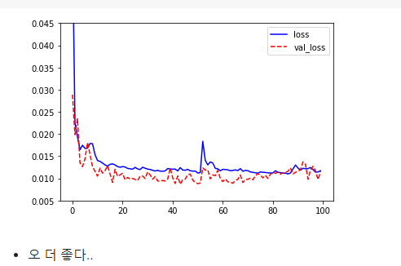
Model No.4
feature Normalized
# features
X = df[['macd','macd_signal', 'macd_hist', 'bolinger_pca']]
Y = df[['1month_change']]
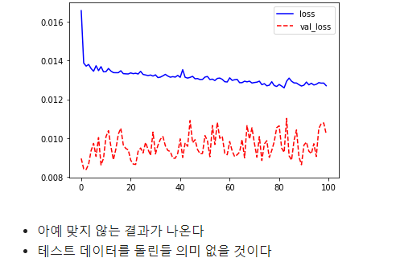
Model No.1
activation = tanh
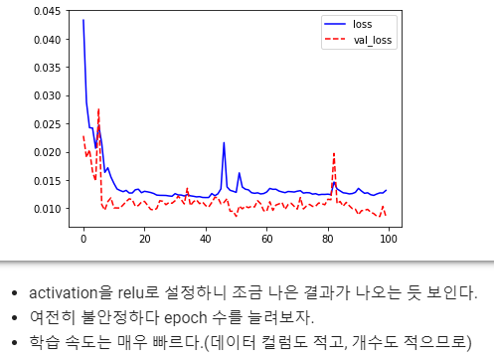
Model No.2
activation = relu

